Bug reports
Короткое описание (Summary, название) | Запрошенный клик на фото водопада распознается как неверный
Проект (Project) | https://candymapper.com/
Компонент приложения (Component) | Google Chrome, Microsoft Edge, Mozilla Firefox
Номер версии (Version) | 1. 0, 104.0.1293.54, 57
Серьезность (Severity) | Major
Приоритет (Priority) | High
Статус (Status) | Hовый
Автор (Author) | Сабина Мехтиева
Назначен на (Assigned To)
Окружение
Описание: | Шаги воспроизведения (Steps toReproduce) | Ожидаемый результат (Expected Result) | Фактический Результат (Actual Result)

 | 1 открыть сайт | Тест пройдет | Тест не пройдет
 | 2 пройти тест доказывающий что ты реальный пользователь
 | 3 кликнуть на нужную картинку

Дополнение. Прикрепленный файл

Короткое описание (Summary, название) | Не правильно написан контактный номер
Проект (Project) | https://candymapper.com/
Компонент приложения (Component) | Google Chrome, Microsoft Edge, Mozilla Firefox
Номер версии (Version) | 1. 0
Серьезность (Severity) | Major
Приоритет (Priority) | High
Статус (Status) | Hовый
Автор (Author) | Сабина Мехтиева
Назначен на (Assigned To)
Окружение
Описание: | Шаги воспроизведения (Steps toReproduce) | Ожидаемый результат (Expected Result) | Фактический Результат (Actual Result)

 | 1 открыть сайт | Номер написан верно | Номер написан не верно
 | 2 скроллить до контактного номера
Дополнение. Прикрепленный файл

Короткое описание (Summary, название) | текст заголовка обрезан
Проект (Project) | https://candymapper.com/
Компонент приложения (Component) | Google Chrome, Microsoft Edge, Mozilla Firefox
Номер версии (Version) | 1. 0, 104.0.1293.54, 57
Серьезность (Severity) | Minor
Приоритет (Priority) | Medium
Статус (Status) | Hовый
Автор (Author) | Сабина Мехтиева
Назначен на (Assigned To)
Окружение
Описание: | Шаги воспроизведения (Steps toReproduce) | Ожидаемый результат (Expected Result) | Фактический Результат (Actual Result)

 | 1 открыть сайт | Текст отображается полностью | Текст отображается не полностью
 | 2 скроллить до конца
Дополнение. Прикрепленный файл | 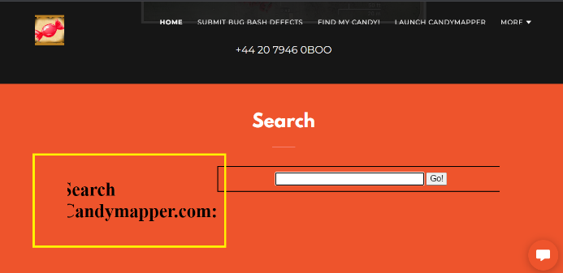

Короткое описание (Summary, название) | строки меню в шапке сайта исчезают при масштабировании на 125 %
Проект (Project) | https://candymapper.com/
Компонент приложения (Component) | Google Chrome
Номер версии (Version) | 1. 0, 104.0.1293.54, 57
Серьезность (Severity) | Minor
Приоритет (Priority) | Medium
Статус (Status) | Hовый
Автор (Author) | Сабина Мехтиева
Назначен на (Assigned To)
Окружение
Описание: | Шаги воспроизведения (Steps toReproduce) | Ожидаемый результат (Expected Result) | Фактический Результат (Actual Result)

 | 1 открыть сайт | Сайт масштабируется корректно | Сайт масштабируется не корректно
 | 2 увеличивать и уменьшать масштаб
Дополнение. Прикрепленный файл

